상품제안서
룩앳걸 고급형 캐리어 여행용 파우치 8종 세트 6 color 생활방수 | 상품코드: F23004

 |  |  |  |  |  |  | 02-412-0044 | www.easy1.co.kr
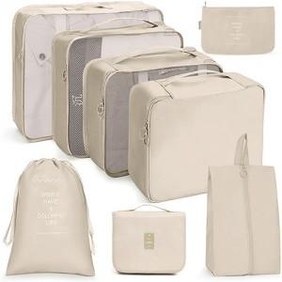

【상세/제작정보】

【인쇄/포장옵션】 | 실크 / 포장불가능

【공급단가】 | 수량 | 100~ | 300~ | 500~ | 1,000~ | 3,000~
*VAT별도 | 단가 | 21,840원 | 21,060원 | 20,280원 | 19,500원 | 18,720원

【상품 URL】 | https://dev.easy1.co.kr:443/src/goods_detail.php?gdno=23004

